Fig
2010-01-04 | 2.5120
2010-01-05 | 2.5440
2010-01-06 | 2.5120
2010-01-07 | 2.4620
2010-01-08 | 2.4620
2010-01-11 | 2.4730
2010-01-12 | 2.5050
2010-01-13 | 2.3940
2010-01-14 | 2.4160
2010-01-15 | 2.4220
2010-01-18 | 2.4150
2010-01-19 | 2.4310
2010-01-20 | 2.3560
2010-01-21 | 2.3760
2010-01-22 | 2.3770
2010-01-25 | 2.3550
2010-01-26 | 2.3090
2010-01-27 | 2.2620
2010-01-28 | 2.2500
2010-01-29 | 2.2440
2010-02-01 | 2.2080
2010-02-02 | 2.2160
2010-02-03 | 2.2820
2010-02-04 | 2.2650
2010-02-05 | 2.2190
2010-02-08 | 2.2120
2010-02-09 | 2.2280
2010-02-10 | 2.2630
2010-02-11 | 2.2680
2010-02-12 | 2.2870
2010-02-22 | 2.2710
2010-02-23 | 2.2300
2010-02-24 | 2.2520
2010-02-25 | 2.2870
2010-02-26 | 2.2800
2010-03-01 | 2.3180
2010-03-02 | 2.3110
2010-03-03 | 2.3210
2010-03-04 | 2.2690
2010-03-05 | 2.2730
2010-03-08 | 2.2900
2010-03-09 | 2.3060
2010-03-10 | 2.2960
2010-03-11 | 2.3040
2010-03-12 | 2.2780
2010-03-15 | 2.2390
2010-03-16 | 2.2590
2010-03-17 | 2.3060
2010-03-18 | 2.2940
2010-03-19 | 2.3140
...
2010-01-04
2010-01-05
2010-01-06 | 1.2738853503
2010-01-07 | -1.2578616352
2010-01-08 | -1.9904458599
2010-01-11 | 0
2010-01-12 | 0.44679122664
2010-01-13 | 1.2939749292
2010-01-14 | -4.4311377246
2010-01-15 | 0.91896407686
2010-01-18 | 0.24834437086
2010-01-19 | -0.28901734104
2010-01-20 | 0.66252587992
2010-01-21 | -3.085150144
2010-01-22 | 0.84889643463
2010-01-25 | 0.042087542088
2010-01-26 | -0.92553639041
2010-01-27 | -1.9532908705
2010-01-28 | -2.0355132092
2010-01-29 | -0.53050397878
2010-02-01 | -0.26666666667
2010-02-02 | -1.6042780749
2010-02-03 | 0.36231884058
2010-02-04 | 2.9783393502
2010-02-05 | -0.74496056091
2010-02-08 | -2.0309050773
2010-02-09 | -0.31545741325
2010-02-10 | 0.72332730561
2010-02-11 | 1.5709156194
2010-02-12 | 0.22094564737
2010-02-22 | 0.83774250441
2010-02-23 | -0.69960647136
2010-02-24 | -1.8053720828
2010-02-25 | 0.9865470852
2010-02-26 | 1.5541740675
2010-03-01 | -0.30607783122
2010-03-02 | 1.6666666667
2010-03-03 | -0.30198446937
2010-03-04 | 0.43271311121
2010-03-05 | -2.2404136148
2010-03-08 | 0.17628911415
2010-03-09 | 0.74791025077
2010-03-10 | 0.69868995633
2010-03-11 | -0.43365134432
2010-03-12 | 0.34843205575
2010-03-15 | -1.1284722222
2010-03-16 | -1.7120280948
2010-03-17 | 0.89325591782
2010-03-18 | 2.0805666224
2010-03-19 | -0.52038161318
...
2010-01-04
2010-01-05
2010-01-06
2010-01-07
2010-01-08
2010-01-11
2010-01-12
2010-01-13
2010-01-14
2010-01-15
2010-01-18
2010-01-19
2010-01-20
2010-01-21
2010-01-22
2010-01-25
2010-01-26
2010-01-27
2010-01-28
2010-01-29
2010-02-01
2010-02-02
2010-02-03
2010-02-04
2010-02-05
2010-02-08
2010-02-09
2010-02-10
2010-02-11
2010-02-12
2010-02-22
2010-02-23
2010-02-24
2010-02-25
2010-02-26
2010-03-01
2010-03-02
2010-03-03
2010-03-04
2010-03-05
2010-03-08
2010-03-09
2010-03-10
2010-03-11
2010-03-12
2010-03-15
2010-03-16
2010-03-17
2010-03-18
2010-03-19
...

 | 华夏50ETF日度收益率（右轴） | 246交易日移动波动率
2010-01-04
2010-01-05
2010-01-06 | 1.2738853503
2010-01-07 | -1.2578616352
2010-01-08 | -1.9904458599
2010-01-11 | 0
2010-01-12 | 0.44679122664
2010-01-13 | 1.2939749292
2010-01-14 | -4.4311377246
2010-01-15 | 0.91896407686
2010-01-18 | 0.24834437086
2010-01-19 | -0.28901734104
2010-01-20 | 0.66252587992
2010-01-21 | -3.085150144
2010-01-22 | 0.84889643463
2010-01-25 | 0.042087542088
2010-01-26 | -0.92553639041
2010-01-27 | -1.9532908705
2010-01-28 | -2.0355132092
2010-01-29 | -0.53050397878
2010-02-01 | -0.26666666667
2010-02-02 | -1.6042780749
2010-02-03 | 0.36231884058
2010-02-04 | 2.9783393502
2010-02-05 | -0.74496056091
2010-02-08 | -2.0309050773
2010-02-09 | -0.31545741325
2010-02-10 | 0.72332730561
2010-02-11 | 1.5709156194
2010-02-12 | 0.22094564737
2010-02-22 | 0.83774250441
2010-02-23 | -0.69960647136
2010-02-24 | -1.8053720828
2010-02-25 | 0.9865470852
2010-02-26 | 1.5541740675
2010-03-01 | -0.30607783122
2010-03-02 | 1.6666666667
2010-03-03 | -0.30198446937
2010-03-04 | 0.43271311121
2010-03-05 | -2.2404136148
2010-03-08 | 0.17628911415
2010-03-09 | 0.74791025077
2010-03-10 | 0.69868995633
2010-03-11 | -0.43365134432
2010-03-12 | 0.34843205575
2010-03-15 | -1.1284722222
2010-03-16 | -1.7120280948
2010-03-17 | 0.89325591782
2010-03-18 | 2.0805666224
2010-03-19 | -0.52038161318
...
 | 7天回购利率（246交易日滚动平均） | 7天回购利率
2010-01-04 |  | 1.403
2010-01-05 |  | 1.398
2010-01-06 |  | 1.390
2010-01-07 |  | 1.370
2010-01-08 |  | 1.390
2010-01-11 |  | 1.367
2010-01-12 |  | 1.397
2010-01-13 |  | 1.375
2010-01-14 |  | 1.447
2010-01-15 |  | 1.423
2010-01-18 |  | 1.387
2010-01-19 |  | 1.354
2010-01-20 |  | 1.466
2010-01-21 |  | 1.396
2010-01-22 |  | 1.481
2010-01-25 |  | 1.346
2010-01-26 |  | 1.536
2010-01-27 |  | 1.576
2010-01-28 |  | 1.840
2010-01-29 |  | 1.864
2010-02-01 |  | 1.806
2010-02-02 |  | 1.789
2010-02-03 |  | 1.759
2010-02-04 |  | 1.779
2010-02-05 |  | 1.727
2010-02-08 |  | 1.826
2010-02-09 |  | 1.886
2010-02-10 |  | 2.038
2010-02-11 |  | 2.851
2010-02-12 |  | 2.557
2010-02-22 |  | 1.483
2010-02-23 |  | 1.593
2010-02-24 |  | 1.657
2010-02-25 |  | 1.691
2010-02-26 |  | 1.676
2010-03-01 |  | 1.652
2010-03-02 |  | 1.716
2010-03-03 |  | 1.766
2010-03-04 |  | 1.687
2010-03-05 |  | 1.693
2010-03-08 |  | 1.638
2010-03-09 |  | 1.687
2010-03-10 |  | 1.755
2010-03-11 |  | 1.687
2010-03-12 |  | 1.675
2010-03-15 |  | 1.631
2010-03-16 |  | 1.637
2010-03-17 |  | 1.654
2010-03-18 |  | 1.645
2010-03-19 |  | 1.638
...

Screen_2017
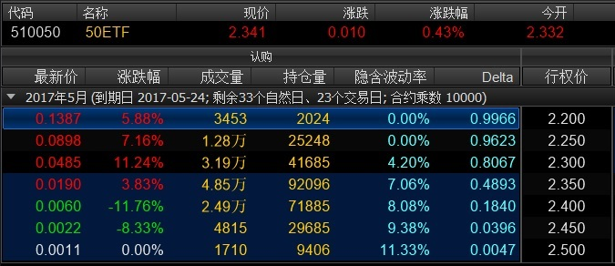
2017年4月21日的万德终端截屏

Screen_2018
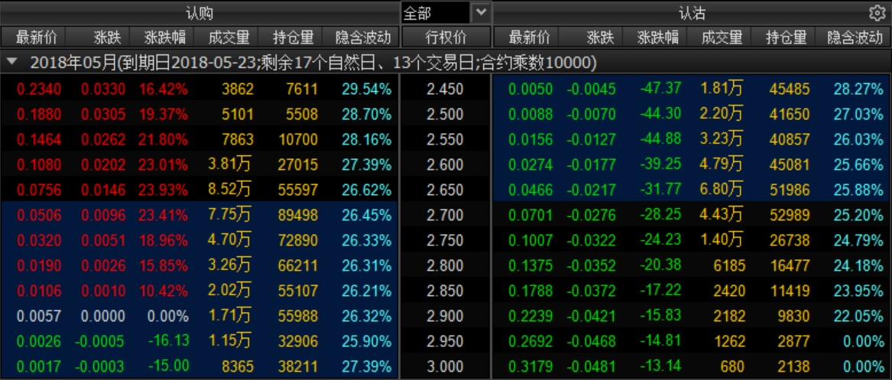
2018年5月7日的万德终端截屏

